Octubre
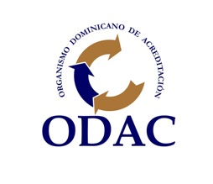

ORGANISMO DOMINICANO DE ACREDITACION

LIBRO BANCO
BANRESERVAS
DEL 01 AL 31 DE OCTUBRE DE 2022
 | CUENTA BANCARIA No. 314-000064-4
 | FONDO REPONIBLE INSTITUCIONAL (ANTICIPOS FINANCIEROS)

 | FECHA | No. CHEQUE / TRANSFERENCIA | DESCRIPCION | DEBITO | CREDITO | BALANCE
 |  |  | BALANCE AL 30/09/2022 |  |  | 9,319.09
 | 2022-10-04 |  | Reposición por regularización | 135,788.15 |  | 145,107.24
 | 2022-10-12 | 000342 | Reposición caja chica Dirección Ejecutiva |  | 8,534.75 | 136,572.49
 | 2022-10-13 | 000343 | Reposición caja chica administrativa |  | 14,999.19 | 121,573.30
 | 2022-10-18 | 28369460247 | Pago viaticos |  | 12,965.00 | 108,608.30
 | 2022-10-18 | 28369550952 | Pago viaticos |  | 4,725.00 | 103,883.30
 | 2022-10-18 | 28369582131 | Pago viaticos |  | 1,700.00 | 102,183.30
 | 2022-10-24 | 28415800572 | Pago retención del 5% de proveedores |  | 290.04 | 101,893.26
 | 2022-10-28 | 4524000000004 | Pago viaticos |  | 17,900.00 | 83,993.26
 | 2022-10-31 |  | Cargos bancarios de octubre 2022 |  | 350.29 | 83,642.97
 |  |  | BALANCE AL 31/10/2022 | 135,788.15 | 61,464.27 | 83,642.97

 | Claribel Abreu
 | Enc. Div. de Contabilidad

